Лист1
Артикул | Фотография | Состав ткани: | Размер | Наличие | Ваш заказ | Цена | Общая цена
Viva La DonnaНаличие
www.viva-donna.com
Телефон: +7 (495) 748-61-12 , +7 (499) 558-16-66
E-mail: info@viva-donna.com
БЛ32-1 | 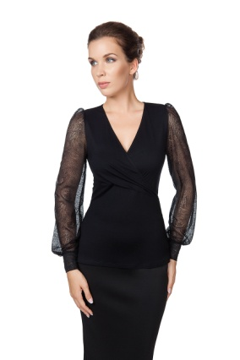 |  | 42 | 20 |  | 1500 | 0
 |  |  | 44 | 18 |  | 1500 | 0
 |  |  | 46 | 18 |  | 1500 | 0
 |  |  | 48 | 18 |  | 1500 | 0
 |  |  | 50 | 13 |  | 1500 | 0
БЛ32-8НГ | 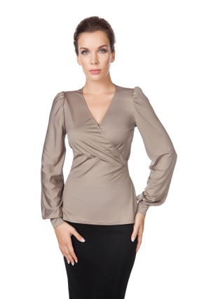 |  | 42 | 4 |  | 1500 | 0
 |  |  | 44 | 5 |  | 1500 | 0
 |  |  | 46 | 9 |  | 1500 | 0
 |  |  | 48 | 4 |  | 1500 | 0
 |  |  | 50 | 4 |  | 1500 | 0
БЛ37-1 | 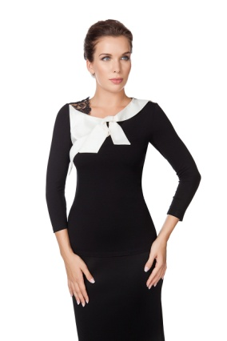 | Блузка 70% вискоза, 25% полиэстер, 5% эластан | 42 | 6 |  | 1500 | 0
 |  |  | 44 | 7 |  | 1500 | 0
 |  |  | 46 | 7 |  | 1500 | 0
 |  |  | 48 | 7 |  | 1500 | 0
 |  |  | 50 | 4 |  | 1500 | 0
БЛ37-7 | 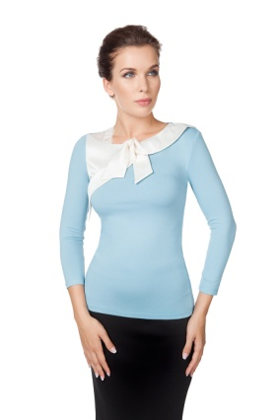 | Блузка 70% вискоза, 25% полиэстер, 5% эластан | 42 | 6 |  | 1500 | 0
 |  |  | 44 | 7 |  | 1500 | 0
 |  |  | 46 | 6 |  | 1500 | 0
 |  |  | 48 | 7 |  | 1500 | 0
 |  |  | 50 | 6 |  | 1500 | 0
БЛ38-1 | 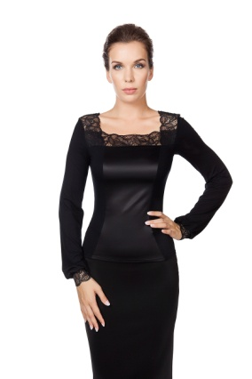 |  | 42 | 9 |  | 1500 | 0
 |  |  | 44 | 3 |  | 1500 | 0
 |  |  | 46 |  |  | 1500 | 0
 |  |  | 48 | 3 |  | 1500 | 0
 |  |  | 50 | 4 |  | 1500 | 0
БЛ38-4НГ | 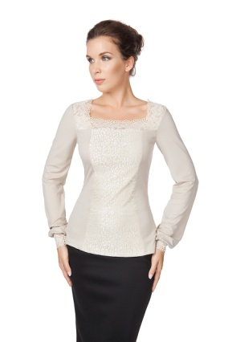 |  | 42 | 4 |  | 1500 | 0
 |  |  | 44 | 3 |  | 1500 | 0
 |  |  | 46 |  |  | 1500 | 0
 |  |  | 48 |  |  | 1500 | 0
 |  |  | 50 | 3 |  | 1500 | 0
БЛ40-1 | 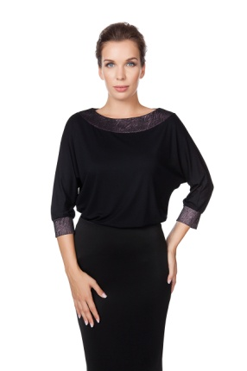 | Блузка 80% вискоза; 15% полиэстер; 5% эластан | 42 | 13 |  | 1400 | 0
 |  |  | 44 | 14 |  | 1400 | 0
 |  |  | 46 | 12 |  | 1400 | 0
 |  |  | 48 | 9 |  | 1400 | 0
 |  |  | 50 | 8 |  | 1400 | 0
 |  |  | 52 | 6 |  | 1400 | 0
БЛ40-8 | 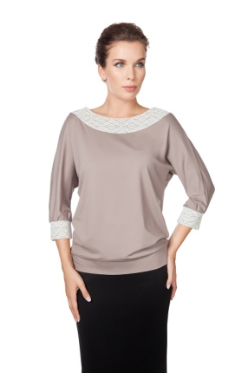 | Блузка 73% вискоза; 15% полиэстер; 7% хлопок; 5% эластан | 42 | 4 |  | 1400 | 0
 |  |  | 44 | 2 |  | 1400 | 0
 |  |  | 46 | 1 |  | 1400 | 0
 |  |  | 48 |  |  | 1400 | 0
 |  |  | 50 |  |  | 1400 | 0
 |  |  | 52 |  |  | 1400 | 0
БЛ42-2 | 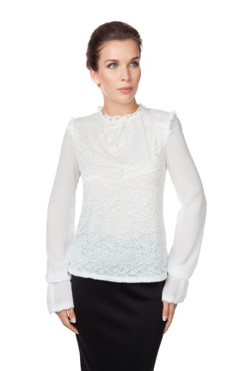 | Блузка 5% вискоза, 90% полиамид, 5% эластан | 42 | 3 |  | 1600 | 0
 |  |  | 44 | 2 |  | 1600 | 0
 |  |  | 46 |  |  | 1600 | 0
 |  |  | 48 |  |  | 1600 | 0
 |  |  | 50 |  |  | 1600 | 0
 |  |  | 52 |  |  | 1600 | 0
БЛ51-1 | 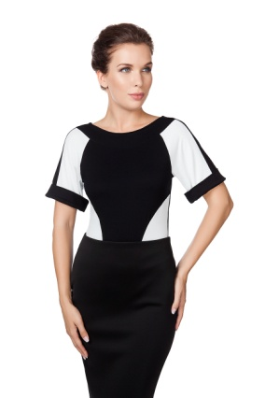 |  | 42 | 9 |  | 1400 | 0
 |  |  | 44 | 9 |  | 1400 | 0
 |  |  | 46 | 10 |  | 1400 | 0
 |  |  | 48 | 10 |  | 1400 | 0
 |  |  | 50 | 4 |  | 1400 | 0
БЛ51-8 | 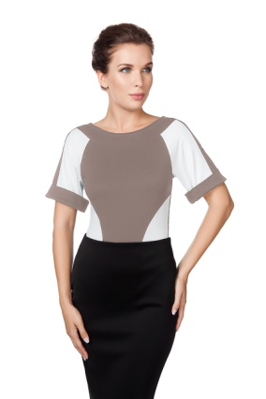 |  | 42 | 7 |  | 1400 | 0
 |  |  | 44 | 9 |  | 1400 | 0
 |  |  | 46 | 10 |  | 1400 | 0
 |  |  | 48 | 10 |  | 1400 | 0
 |  |  | 50 | 10 |  | 1400 | 0
БЛ52-1 | 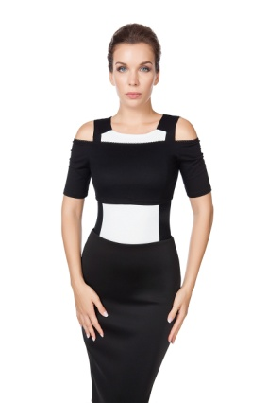 | 95% вискоза, 5% эластан | 42 | 9 |  | 1400 | 0
 |  |  | 44 | 8 |  | 1400 | 0
 |  |  | 46 | 9 |  | 1400 | 0
 |  |  | 48 | 7 |  | 1400 | 0
 |  |  | 50 | 12 |  | 1400 | 0
БЛ52-7 | 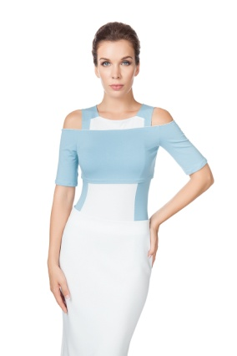 | 95% вискоза, 5% эластан | 42 | 9 |  | 1400 | 0
 |  |  | 44 | 10 |  | 1400 | 0
 |  |  | 46 | 9 |  | 1400 | 0
 |  |  | 48 | 10 |  | 1400 | 0
 |  |  | 50 | 12 |  | 1400 | 0
БЛ52-10 | 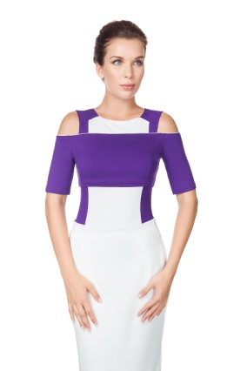 | 95% вискоза, 5% эластан | 42 | 10 |  | 1400 | 0
 |  |  | 44 | 9 |  | 1400 | 0
 |  |  | 46 | 9 |  | 1400 | 0
 |  |  | 48 | 10 |  | 1400 | 0
 |  |  | 50 | 12 |  | 1400 | 0
БЛ60-5 | 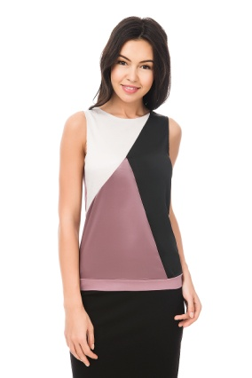 | 95% вискоза, 5% эластан | 42 | 9 |  | 1350 | 0
 |  |  | 44 | 11 |  | 1350 | 0
 |  |  | 46 | 6 |  | 1350 | 0
 |  |  | 48 | 9 |  | 1350 | 0
БЛ60-7 | 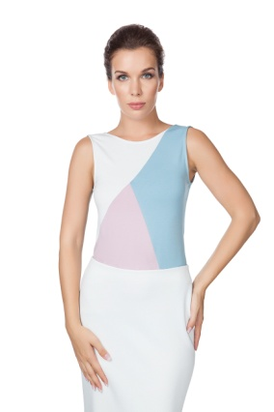 | 95% вискоза, 5% эластан | 42 | 7 |  | 1350 | 0
 |  |  | 44 | 6 |  | 1350 | 0
 |  |  | 46 | 6 |  | 1350 | 0
 |  |  | 48 | 7 |  | 1350 | 0
 |  |  | 50 |  |  |  | 0
БЛ60-8 | 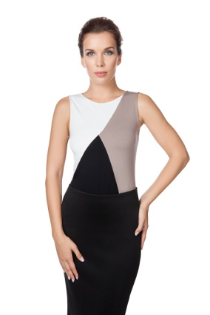 | 95% вискоза, 5% эластан | 42 | 7 |  | 1350 | 0
 |  |  | 44 | 7 |  | 1350 | 0
 |  |  | 46 | 8 |  | 1350 | 0
 |  |  | 48 | 6 |  | 1350 | 0
 |  |  | 50 |  |  |  | 0
ПЛ37-9 | 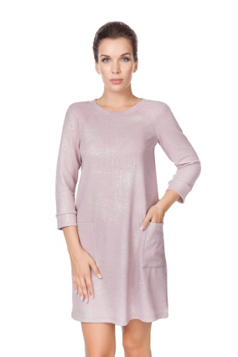 |  | 42 | 2 |  | 1700 | 0
 |  |  | 44 | 4 |  | 1700 | 0
 |  |  | 46 | 3 |  | 1700 | 0
 |  |  | 48 | 4 |  | 1700 | 0
 |  |  | 50 |  |  | 1700 | 0
ПЛ37-12 | 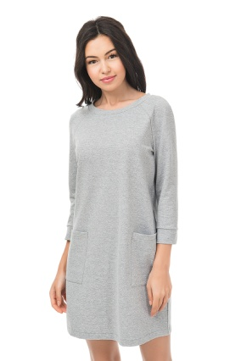 |  | 42 | 14 |  | 1600 | 0
 |  |  | 44 | 11 |  | 1600 | 0
 |  |  | 46 | 19 |  | 1600 | 0
 |  |  | 48 | 21 |  | 1600 | 0
 |  |  | 50 | 21 |  | 1600 | 0
ПЛ37-13 | 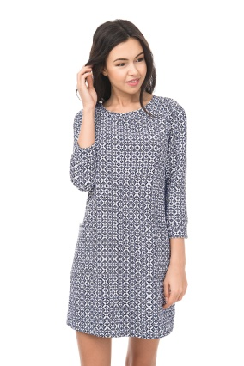 |  | 42 | 1 |  | 1500 | 0
 |  |  | 44 | 6 |  | 1500 | 0
 |  |  | 46 | 4 |  | 1500 | 0
 |  |  | 48 | 6 |  | 1500 | 0
 |  |  | 50 | 2 |  | 1500 | 0
 |  |  | Общее количество: |  | 0 | Общая сумма заказа: |  | 0

